Техничка False
Артикул на этикетке | Style | Name | Группа | Категория | Коллекция | Сезон | фото | Brand name | Color | Цвет полный | материал верха | Тип материала верха | Пол (муж/жен/yнисекс) | O/S (53-63 см) | XS (53см) | XS/S (54см) | S (55 см) | S/M (56 см) | M (57 см) | M/L (58 см) | L (59 см) | L/XL (60 см) | XL (61 см) | XL/XXL (62 см) | XXL (63 см) | XXL/XXXL (64см) | XXXL (65см) | сумма | код страны | Name of manufacturer, it's address | Наименование страны-изготовителя: | Вес нетто | Вес брутто | Всего нетто | Всего брутто | Цена | Сумма
58-001-09 | 5HSSS21HW008-LALBLCK Los Angeles Lakers NBA |  | Бейсболки | Бейсболка | Mitchell Ness | всесезон | 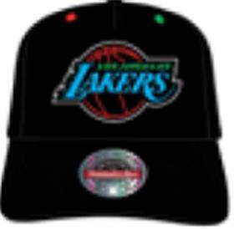 | Mitchell Ness | Black | черный | 87% акрил - 10% шерсть - 3% спандекс |  | Унисекс | 2 |  |  |  |  |  |  |  |  |  |  |  |  |  | 2 | BD | ERR | БАНГЛАДЕШ | 0.1 | 0.15 | 0.2 | 0.3 | 1,638.00 ₽ | 3,276.00 ₽
58-002-33 | 6HSSFH21HW002-BCEBKGN Boston Celtics NBA |  | Бейсболки | Бейсболка | Mitchell Ness | всесезон | 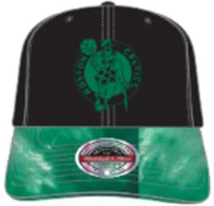 | Mitchell Ness | Black / Green | черный / зеленый | 87% акрил - 10% шерсть - 3% спандекс |  | Унисекс | 2 |  |  |  |  |  |  |  |  |  |  |  |  |  | 2 | BD | ERR | БАНГЛАДЕШ | 0.1 | 0.15 | 0.2 | 0.3 | 2,002.00 ₽ | 4,004.00 ₽
58-003-72 | 6HSSFH21HW002-CBUBKRD Chicago Bulls NBA |  | Бейсболки | Бейсболка | Mitchell Ness | всесезон | 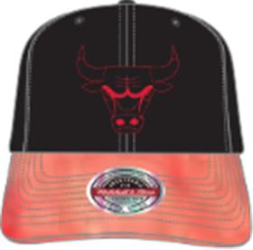 | Mitchell Ness | Black / Red | черный / красный | 87% акрил - 10% шерсть - 3% спандекс |  | Унисекс | 2 |  |  |  |  |  |  |  |  |  |  |  |  |  | 2 | BD | ERR | БАНГЛАДЕШ | 0.1 | 0.15 | 0.2 | 0.3 | 2,002.00 ₽ | 4,004.00 ₽
58-004-09 | 6HSSFH21HW002-LALBKPR Los Angeles Lakers NBA |  | Бейсболки | Бейсболка | Mitchell Ness | всесезон | 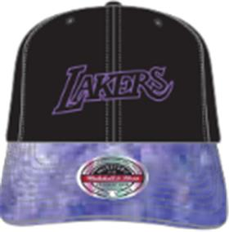 | Mitchell Ness | Black / Purple | черный / фиолетовый | 87% акрил - 10% шерсть - 3% спандекс |  | Унисекс | 2 |  |  |  |  |  |  |  |  |  |  |  |  |  | 2 | BD | ERR | БАНГЛАДЕШ | 0.1 | 0.15 | 0.2 | 0.3 | 2,002.00 ₽ | 4,004.00 ₽
58-005-09 | 6HSSFH21HW003-BCEBLCK Boston Celtics NBA |  | Бейсболки | Бейсболка | Mitchell Ness | всесезон | 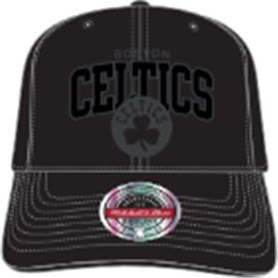 | Mitchell Ness | Black | черный | 87% акрил - 10% шерсть - 3% спандекс |  | Унисекс | 4 |  |  |  |  |  |  |  |  |  |  |  |  |  | 4 | BD | ERR | БАНГЛАДЕШ | 0.1 | 0.15 | 0.4 | 0.6 | 1,820.00 ₽ | 7,280.00 ₽
58-006-09 | 6HSSFH21HW003-BNEBLCK Brooklyn Nets NBA |  | Бейсболки | Бейсболка | Mitchell Ness | всесезон | 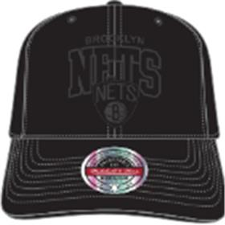 | Mitchell Ness | Black | черный | 87% акрил - 10% шерсть - 3% спандекс |  | Унисекс | 4 |  |  |  |  |  |  |  |  |  |  |  |  |  | 4 | BD | ERR | БАНГЛАДЕШ | 0.1 | 0.15 | 0.4 | 0.6 | 1,820.00 ₽ | 7,280.00 ₽
58-007-09 | 6HSSFH21HW003-CBUBLCK Chicago Bulls NBA |  | Бейсболки | Бейсболка | Mitchell Ness | всесезон | 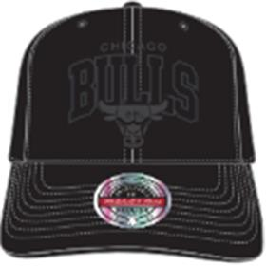 | Mitchell Ness | Black | черный | 87% акрил - 10% шерсть - 3% спандекс |  | Унисекс | 4 |  |  |  |  |  |  |  |  |  |  |  |  |  | 4 | BD | ERR | БАНГЛАДЕШ | 0.1 | 0.15 | 0.4 | 0.6 | 1,820.00 ₽ | 7,280.00 ₽
58-008-09 | 6HSSFH21HW003-LALBLCK Los Angeles Lakers NBA |  | Бейсболки | Бейсболка | Mitchell Ness | всесезон | 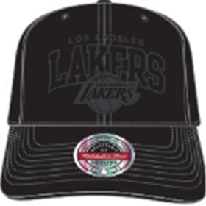 | Mitchell Ness | Black | черный | 87% акрил - 10% шерсть - 3% спандекс |  | Унисекс | 4 |  |  |  |  |  |  |  |  |  |  |  |  |  | 4 | BD | ERR | БАНГЛАДЕШ | 0.1 | 0.15 | 0.4 | 0.6 | 1,820.00 ₽ | 7,280.00 ₽
58-009-09 | 6HSSFH21HW003-MNNBLCK |  | Бейсболки | Бейсболка | Mitchell Ness | всесезон | 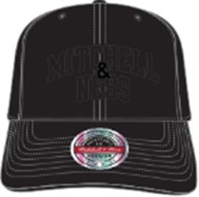 | Mitchell Ness | Black Black | черный | 87% акрил - 10% шерсть - 3% спандекс |  | Унисекс | 4 |  |  |  |  |  |  |  |  |  |  |  |  |  | 4 | BD | ERR | БАНГЛАДЕШ | 0.1 | 0.15 | 0.4 | 0.6 | 1,820.00 ₽ | 7,280.00 ₽
58-010-09 | 6HSSFH21HW003-P76BLCK Philadelphia 76Ers NBA |  | Бейсболки | Бейсболка | Mitchell Ness | всесезон | 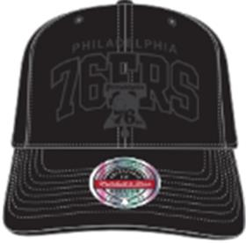 | Mitchell Ness | Black | черный | 87% акрил - 10% шерсть - 3% спандекс |  | Унисекс | 2 |  |  |  |  |  |  |  |  |  |  |  |  |  | 2 | BD | ERR | БАНГЛАДЕШ | 0.1 | 0.15 | 0.2 | 0.3 | 1,820.00 ₽ | 3,640.00 ₽
58-011-09 | 6HSSFH21HW003-TRABLCK Toronto Raptors NBA |  | Бейсболки | Бейсболка | Mitchell Ness | всесезон | 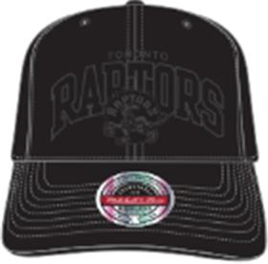 | Mitchell Ness | Black | черный | 87% акрил - 10% шерсть - 3% спандекс |  | Унисекс | 4 |  |  |  |  |  |  |  |  |  |  |  |  |  | 4 | BD | ERR | БАНГЛАДЕШ | 0.1 | 0.15 | 0.4 | 0.6 | 1,820.00 ₽ | 7,280.00 ₽
58-012-48 | 6HSSFH21HW005-CBUOFWH Chicago Bulls NBA |  | Бейсболки | Бейсболка | Mitchell Ness | всесезон | 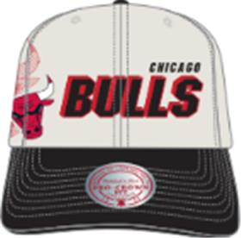 | Mitchell Ness | Off White | белый / черный | 80% акрил - 20% шерсть |  | Унисекс | 2 |  |  |  |  |  |  |  |  |  |  |  |  |  | 2 | BD | ERR | БАНГЛАДЕШ | 0.1 | 0.15 | 0.2 | 0.3 | 2,002.00 ₽ | 4,004.00 ₽
58-013-09 | 6HSSFH21HW007-BCEBLCK Boston Celtics NBA |  | Бейсболки | Бейсболка | Mitchell Ness | всесезон | 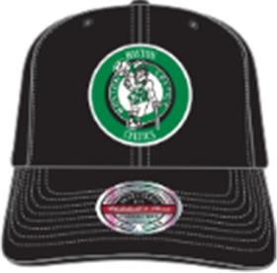 | Mitchell Ness | Black | черный | 87% акрил - 10% шерсть - 3% спандекс |  | Унисекс | 2 |  |  |  |  |  |  |  |  |  |  |  |  |  | 2 | BD | ERR | БАНГЛАДЕШ | 0.1 | 0.15 | 0.2 | 0.3 | 2,093.00 ₽ | 4,186.00 ₽
58-014-09 | 6HSSFH21HW007-BNEBLCK Brooklyn Nets NBA |  | Бейсболки | Бейсболка | Mitchell Ness | всесезон | 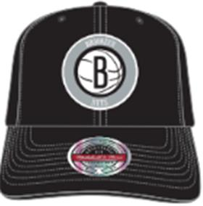 | Mitchell Ness | Black | черный | 87% акрил - 10% шерсть - 3% спандекс |  | Унисекс | 4 |  |  |  |  |  |  |  |  |  |  |  |  |  | 4 | BD | ERR | БАНГЛАДЕШ | 0.1 | 0.15 | 0.4 | 0.6 | 2,093.00 ₽ | 8,372.00 ₽
58-015-09 | 6HSSFH21HW007-CBUBLCK Chicago Bulls NBA |  | Бейсболки | Бейсболка | Mitchell Ness | всесезон | 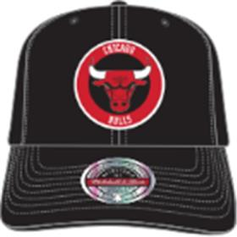 | Mitchell Ness | Black | черный | 87% акрил - 10% шерсть - 3% спандекс |  | Унисекс | 4 |  |  |  |  |  |  |  |  |  |  |  |  |  | 4 | BD | ERR | БАНГЛАДЕШ | 0.1 | 0.15 | 0.4 | 0.6 | 2,093.00 ₽ | 8,372.00 ₽
58-016-09 | 6HSSFH21HW007-CHOBLCK Charlotte Hornets NBA |  | Бейсболки | Бейсболка | Mitchell Ness | всесезон | 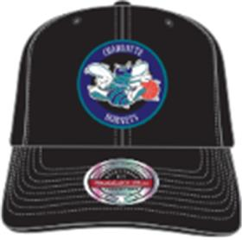 | Mitchell Ness | Black | черный | 87% акрил - 10% шерсть - 3% спандекс |  | Унисекс | 2 |  |  |  |  |  |  |  |  |  |  |  |  |  | 2 | BD | ERR | БАНГЛАДЕШ | 0.1 | 0.15 | 0.2 | 0.3 | 2,093.00 ₽ | 4,186.00 ₽
58-017-09 | 6HSSFH21HW007-LALBLCK Los Angeles Lakers NBA |  | Бейсболки | Бейсболка | Mitchell Ness | всесезон | 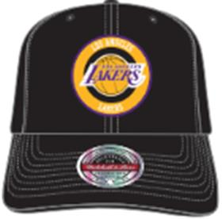 | Mitchell Ness | Black | черный | 87% акрил - 10% шерсть - 3% спандекс |  | Унисекс | 4 |  |  |  |  |  |  |  |  |  |  |  |  |  | 4 | BD | ERR | БАНГЛАДЕШ | 0.1 | 0.15 | 0.4 | 0.6 | 2,093.00 ₽ | 8,372.00 ₽
58-018-09 | 6HSSFH21HW007-P76BLCK Philadelphia 76Ers NBA |  | Бейсболки | Бейсболка | Mitchell Ness | всесезон | 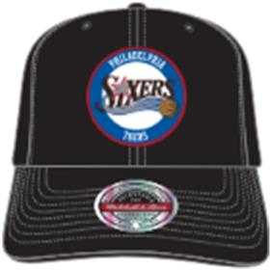 | Mitchell Ness | Black | черный | 87% акрил - 10% шерсть - 3% спандекс |  | Унисекс | 2 |  |  |  |  |  |  |  |  |  |  |  |  |  | 2 | BD | ERR | БАНГЛАДЕШ | 0.1 | 0.15 | 0.2 | 0.3 | 2,093.00 ₽ | 4,186.00 ₽
58-019-09 | 6HSSFH21HW007-TRABLCK Toronto Raptors NBA |  | Бейсболки | Бейсболка | Mitchell Ness | всесезон | 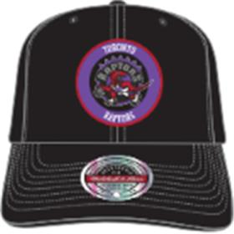 | Mitchell Ness | Black | черный | 87% акрил - 10% шерсть - 3% спандекс |  | Унисекс | 2 |  |  |  |  |  |  |  |  |  |  |  |  |  | 2 | BD | ERR | БАНГЛАДЕШ | 0.1 | 0.15 | 0.2 | 0.3 | 2,093.00 ₽ | 4,186.00 ₽
58-020-09 | 6HSSFH21HW009-BCEBLCK Boston Celtics NBA |  | Бейсболки | Бейсболка | Mitchell Ness | всесезон | 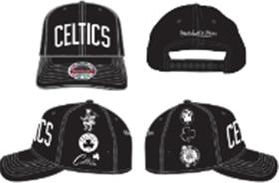 | Mitchell Ness | Black | черный | 87% акрил - 10% шерсть - 3% спандекс |  | Унисекс | 2 |  |  |  |  |  |  |  |  |  |  |  |  |  | 2 | BD | ERR | БАНГЛАДЕШ | 0.1 | 0.15 | 0.2 | 0.3 | 2,002.00 ₽ | 4,004.00 ₽
58-021-09 | 6HSSFH21HW009-BNEBLCK Brooklyn Nets NBA |  | Бейсболки | Бейсболка | Mitchell Ness | всесезон | 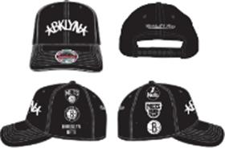 | Mitchell Ness | Black | черный | 87% акрил - 10% шерсть - 3% спандекс |  | Унисекс | 2 |  |  |  |  |  |  |  |  |  |  |  |  |  | 2 | BD | ERR | БАНГЛАДЕШ | 0.1 | 0.15 | 0.2 | 0.3 | 2,002.00 ₽ | 4,004.00 ₽
58-022-09 | 6HSSFH21HW009-CBUBLCK Chicago Bulls NBA |  | Бейсболки | Бейсболка | Mitchell Ness | всесезон | 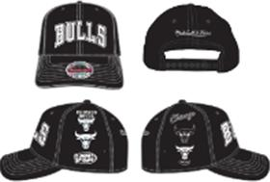 | Mitchell Ness | Black | черный | 87% акрил - 10% шерсть - 3% спандекс |  | Унисекс | 2 |  |  |  |  |  |  |  |  |  |  |  |  |  | 2 | BD | ERR | БАНГЛАДЕШ | 0.1 | 0.15 | 0.2 | 0.3 | 2,002.00 ₽ | 4,004.00 ₽
58-023-09 | 6HSSFH21HW009-LALBLCK Los Angeles Lakers NBA |  | Бейсболки | Бейсболка | Mitchell Ness | всесезон | 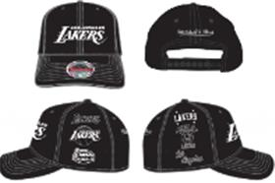 | Mitchell Ness | Black | черный | 87% акрил - 10% шерсть - 3% спандекс |  | Унисекс | 2 |  |  |  |  |  |  |  |  |  |  |  |  |  | 2 | BD | ERR | БАНГЛАДЕШ | 0.1 | 0.15 | 0.2 | 0.3 | 2,002.00 ₽ | 4,004.00 ₽
58-024-09 | 6HSSFH21HW009-TRABLCK Toronto Raptors NBA |  | Бейсболки | Бейсболка | Mitchell Ness | всесезон | 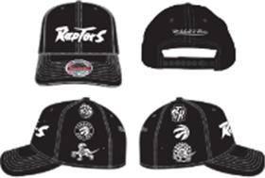 | Mitchell Ness | Black | черный | 87% акрил - 10% шерсть - 3% спандекс |  | Унисекс | 2 |  |  |  |  |  |  |  |  |  |  |  |  |  | 2 | BD | ERR | БАНГЛАДЕШ | 0.1 | 0.15 | 0.2 | 0.3 | 2,002.00 ₽ | 4,004.00 ₽
58-025-80 | 6HSSFH21HW012-BCEGREY Boston Celtics NBA |  | Бейсболки | Бейсболка | Mitchell Ness | всесезон | 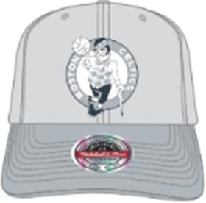 | Mitchell Ness | Grey | серый | 87% акрил - 10% шерсть - 3% спандекс |  | Унисекс | 2 |  |  |  |  |  |  |  |  |  |  |  |  |  | 2 | BD | ERR | БАНГЛАДЕШ | 0.1 | 0.15 | 0.2 | 0.3 | 2,002.00 ₽ | 4,004.00 ₽
58-026-80 | 6HSSFH21HW012-CBUGREY Chicago Bulls NBA |  | Бейсболки | Бейсболка | Mitchell Ness | всесезон | 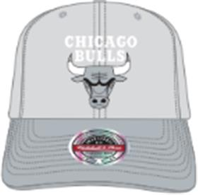 | Mitchell Ness | Grey | серый | 87% акрил - 10% шерсть - 3% спандекс |  | Унисекс | 4 |  |  |  |  |  |  |  |  |  |  |  |  |  | 4 | BD | ERR | БАНГЛАДЕШ | 0.1 | 0.15 | 0.4 | 0.6 | 2,002.00 ₽ | 8,008.00 ₽
58-027-80 | 6HSSFH21HW012-LALGREY Los Angeles Lakers NBA |  | Бейсболки | Бейсболка | Mitchell Ness | всесезон | 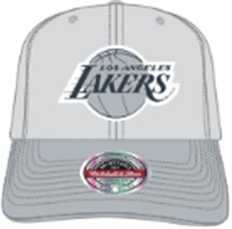 | Mitchell Ness | Grey | серый | 87% акрил - 10% шерсть - 3% спандекс |  | Унисекс | 4 |  |  |  |  |  |  |  |  |  |  |  |  |  | 4 | BD | ERR | БАНГЛАДЕШ | 0.1 | 0.15 | 0.4 | 0.6 | 2,002.00 ₽ | 8,008.00 ₽
58-028-80 | 6HSSFH21HW012-UJAGREY Utah Jazz NBA |  | Бейсболки | Бейсболка | Mitchell Ness | всесезон | 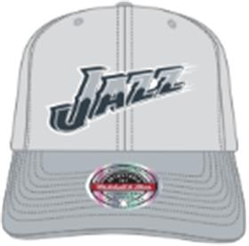 | Mitchell Ness | Grey | серый | 87% акрил - 10% шерсть - 3% спандекс |  | Унисекс | 2 |  |  |  |  |  |  |  |  |  |  |  |  |  | 2 | BD | ERR | БАНГЛАДЕШ | 0.1 | 0.15 | 0.2 | 0.3 | 2,002.00 ₽ | 4,004.00 ₽
58-029-09 | 6HSSFH21HW014-BCEBLCK Boston Celtics NBA |  | Бейсболки | Бейсболка | Mitchell Ness | всесезон | 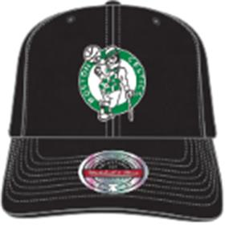 | Mitchell Ness | Black | черный | 87% акрил - 10% шерсть - 3% спандекс |  | Унисекс | 2 |  |  |  |  |  |  |  |  |  |  |  |  |  | 2 | BD | ERR | БАНГЛАДЕШ | 0.1 | 0.15 | 0.2 | 0.3 | 2,002.00 ₽ | 4,004.00 ₽
58-030-09 | 6HSSFH21HW014-LALBLCK Los Angeles Lakers NBA |  | Бейсболки | Бейсболка | Mitchell Ness | всесезон | 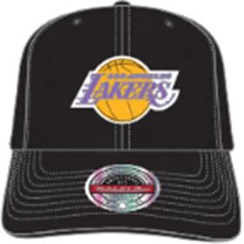 | Mitchell Ness | Black | черный | 87% акрил - 10% шерсть - 3% спандекс |  | Унисекс | 2 |  |  |  |  |  |  |  |  |  |  |  |  |  | 2 | BD | ERR | БАНГЛАДЕШ | 0.1 | 0.15 | 0.2 | 0.3 | 2,002.00 ₽ | 4,004.00 ₽
58-031-09 | 6HSSFH21HW014-TRABLCK Toronto Raptors NBA |  | Бейсболки | Бейсболка | Mitchell Ness | всесезон | 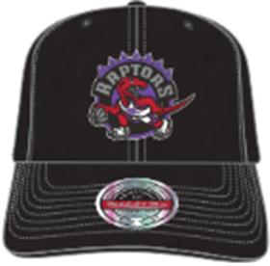 | Mitchell Ness | Black | черный | 87% акрил - 10% шерсть - 3% спандекс |  | Унисекс | 2 |  |  |  |  |  |  |  |  |  |  |  |  |  | 2 | BD | ERR | БАНГЛАДЕШ | 0.1 | 0.15 | 0.2 | 0.3 | 2,002.00 ₽ | 4,004.00 ₽
58-032-09 | 6HSSFH21HW014-UJABLCK Utah Jazz NBA |  | Бейсболки | Бейсболка | Mitchell Ness | всесезон | 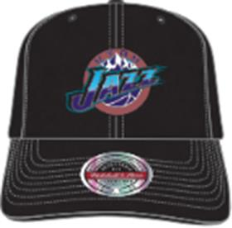 | Mitchell Ness | Black | черный | 87% акрил - 10% шерсть - 3% спандекс |  | Унисекс | 2 |  |  |  |  |  |  |  |  |  |  |  |  |  | 2 | BD | ERR | БАНГЛАДЕШ | 0.1 | 0.15 | 0.2 | 0.3 | 2,002.00 ₽ | 4,004.00 ₽
58-033-09 | 6HSSFH21HW018-BCEBLCK Boston Celtics NBA |  | Бейсболки | Бейсболка | Mitchell Ness | всесезон | 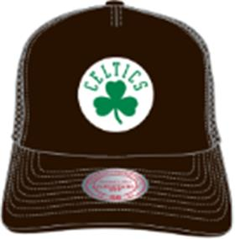 | Mitchell Ness | Black | черный | 60% полиэстер - 25% шерсть - 10% акрил - 5% хлопок |  | Унисекс | 2 |  |  |  |  |  |  |  |  |  |  |  |  |  | 2 | BD | ERR | БАНГЛАДЕШ | 0.1 | 0.15 | 0.2 | 0.3 | 1,774.50 ₽ | 3,549.00 ₽
58-034-09 | 6HSSFH21HW018-CBUBLCK Chicago Bulls NBA |  | Бейсболки | Бейсболка | Mitchell Ness | всесезон | 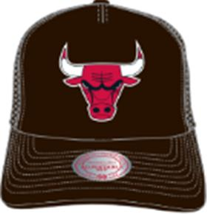 | Mitchell Ness | Black | черный | 60% полиэстер - 25% шерсть - 10% акрил - 5% хлопок |  | Унисекс | 2 |  |  |  |  |  |  |  |  |  |  |  |  |  | 2 | BD | ERR | БАНГЛАДЕШ | 0.1 | 0.15 | 0.2 | 0.3 | 1,774.50 ₽ | 3,549.00 ₽
58-035-09 | 6HSSFH21HW018-LALBLCK Los Angeles Lakers NBA |  | Бейсболки | Бейсболка | Mitchell Ness | всесезон | 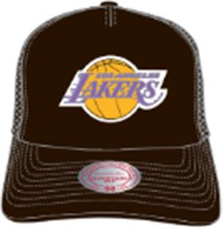 | Mitchell Ness | Black | черный | 60% полиэстер - 25% шерсть - 10% акрил - 5% хлопок |  | Унисекс | 2 |  |  |  |  |  |  |  |  |  |  |  |  |  | 2 | BD | ERR | БАНГЛАДЕШ | 0.1 | 0.15 | 0.2 | 0.3 | 1,774.50 ₽ | 3,549.00 ₽
58-036-09 | 6HSSFH21HW019-MNNBLCK |  | Бейсболки | Бейсболка | Mitchell Ness | всесезон | 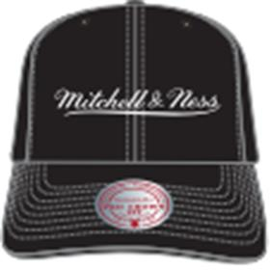 | Mitchell Ness | Black | черный | 100% хлопок |  | Унисекс | 4 |  |  |  |  |  |  |  |  |  |  |  |  |  | 4 | BD | ERR | БАНГЛАДЕШ | 0.1 | 0.15 | 0.4 | 0.6 | 1,774.50 ₽ | 7,098.00 ₽
58-037-80 | 6HSSFH21HW019-MNNGREY |  | Бейсболки | Бейсболка | Mitchell Ness | всесезон | 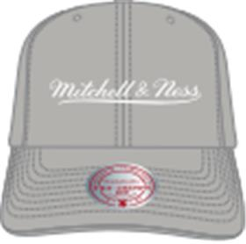 | Mitchell Ness | Grey | серый | 100% хлопок |  | Унисекс | 2 |  |  |  |  |  |  |  |  |  |  |  |  |  | 2 | BD | ERR | БАНГЛАДЕШ | 0.1 | 0.15 | 0.2 | 0.3 | 1,774.50 ₽ | 3,549.00 ₽
58-038-18 | 6HSSFH21HW019-MNNSCWH |  | Бейсболки | Бейсболка | Mitchell Ness | всесезон | 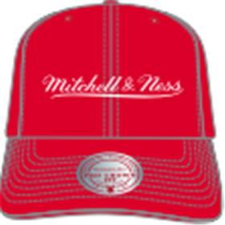 | Mitchell Ness | Red / White | красный | 100% хлопок |  | Унисекс | 2 |  |  |  |  |  |  |  |  |  |  |  |  |  | 2 | BD | ERR | БАНГЛАДЕШ | 0.1 | 0.15 | 0.2 | 0.3 | 1,774.50 ₽ | 3,549.00 ₽
58-039-05 | 6HSSFH21HW019-MNNDKGN |  | Бейсболки | Бейсболка | Mitchell Ness | всесезон | 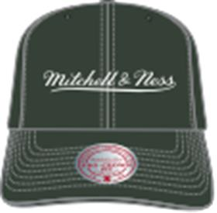 | Mitchell Ness | Dark Green | темно-серый | 100% хлопок |  | Унисекс | 2 |  |  |  |  |  |  |  |  |  |  |  |  |  | 2 | BD | ERR | БАНГЛАДЕШ | 0.1 | 0.15 | 0.2 | 0.3 | 1,774.50 ₽ | 3,549.00 ₽
58-040-16 | 6HSSFH21HW019-MNNNAVY |  | Бейсболки | Бейсболка с прямым козырьком | Mitchell Ness | всесезон | 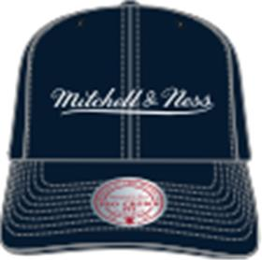 | Mitchell Ness | Navy | темно-синий | 100% хлопок |  | Унисекс | 4 |  |  |  |  |  |  |  |  |  |  |  |  |  | 4 | BD | ERR | БАНГЛАДЕШ | 0.1 | 0.15 | 0.4 | 0.6 | 1,774.50 ₽ | 7,098.00 ₽
58-041-09 | 6HSSJS19078-BCEBLCK Boston Celtics NBA |  | Бейсболки | Бейсболка с прямым козырьком | Mitchell Ness | всесезон | 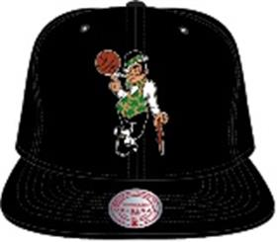 | Mitchell Ness | Black | черный | 100% полиэстер |  | Унисекс | 4 |  |  |  |  |  |  |  |  |  |  |  |  |  | 4 | CN | ERR | КИТАЙ | 0.1 | 0.15 | 0.4 | 0.6 | 2,002.00 ₽ | 8,008.00 ₽
58-042-11 | 6HSSJS19078-BCEKYGN Boston Celtics NBA |  | Бейсболки | Бейсболка с прямым козырьком | Mitchell Ness | всесезон | 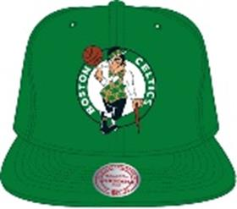 | Mitchell Ness | Kelly Green | зеленый | 100% полиэстер |  | Унисекс | 2 |  |  |  |  |  |  |  |  |  |  |  |  |  | 2 | CN | ERR | КИТАЙ | 0.1 | 0.15 | 0.2 | 0.3 | 2,002.00 ₽ | 4,004.00 ₽
58-043-09 | 6HSSJS19078-BNEBLCK Brooklyn Nets NBA |  | Бейсболки | Бейсболка с прямым козырьком | Mitchell Ness | всесезон | 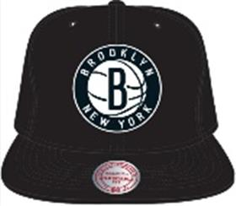 | Mitchell Ness | Black | черный | 100% полиэстер |  | Унисекс | 4 |  |  |  |  |  |  |  |  |  |  |  |  |  | 4 | CN | ERR | КИТАЙ | 0.1 | 0.15 | 0.4 | 0.6 | 2,002.00 ₽ | 8,008.00 ₽
58-044-17 | 6HSSJS19078-BNEWHIT Brooklyn Nets NBA |  | Бейсболки | Бейсболка с прямым козырьком | Mitchell Ness | всесезон | 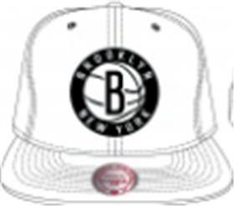 | Mitchell Ness | White | белый | 100% полиэстер |  | Унисекс | 2 |  |  |  |  |  |  |  |  |  |  |  |  |  | 2 | CN | ERR | КИТАЙ | 0.1 | 0.15 | 0.2 | 0.3 | 2,002.00 ₽ | 4,004.00 ₽
58-045-09 | 6HSSJS19078-CBUBLCK Chicago Bulls NBA |  | Бейсболки | Бейсболка с прямым козырьком | Mitchell Ness | всесезон | 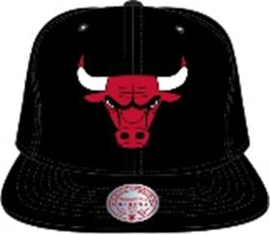 | Mitchell Ness | Black | черный | 100% полиэстер |  | Унисекс | 4 |  |  |  |  |  |  |  |  |  |  |  |  |  | 4 | CN | ERR | КИТАЙ | 0.1 | 0.15 | 0.4 | 0.6 | 2,002.00 ₽ | 8,008.00 ₽
58-046-09 | 6HSSJS19078-GSWBKGY Golden State Warriors NBA |  | Бейсболки | Бейсболка с прямым козырьком | Mitchell Ness | всесезон | 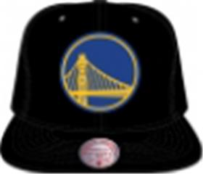 | Mitchell Ness | Black | черный | 100% полиэстер |  | Унисекс | 2 |  |  |  |  |  |  |  |  |  |  |  |  |  | 2 | CN | ERR | КИТАЙ | 0.1 | 0.15 | 0.2 | 0.3 | 2,002.00 ₽ | 4,004.00 ₽
58-047-09 | 6HSSJS19078-LALBKGY Los Angeles Lakers NBA |  | Бейсболки | Бейсболка с прямым козырьком | Mitchell Ness | всесезон | 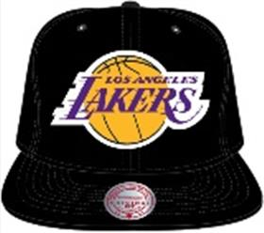 | Mitchell Ness | Black | черный | 100% полиэстер |  | Унисекс | 4 |  |  |  |  |  |  |  |  |  |  |  |  |  | 4 | CN | ERR | КИТАЙ | 0.1 | 0.15 | 0.4 | 0.6 | 2,002.00 ₽ | 8,008.00 ₽
58-048-09 | 6HSSJS19078-LALBLCK Los Angeles Lakers NBA |  | Бейсболки | Бейсболка с прямым козырьком | Mitchell Ness | всесезон | 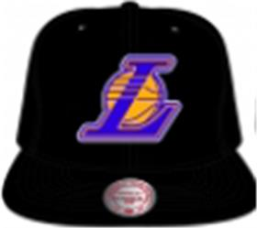 | Mitchell Ness | Black | черный | 100% полиэстер |  | Унисекс | 2 |  |  |  |  |  |  |  |  |  |  |  |  |  | 2 | CN | ERR | КИТАЙ | 0.1 | 0.15 | 0.2 | 0.3 | 2,002.00 ₽ | 4,004.00 ₽
58-049-41 | 6HSSJS19078-LALPURP Los Angeles Lakers NBA |  | Бейсболки | Бейсболка с прямым козырьком | Mitchell Ness | всесезон | 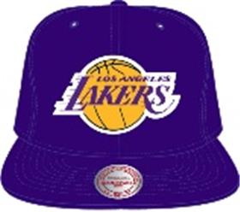 | Mitchell Ness | Purple | фиолетовый | 100% полиэстер |  | Унисекс | 2 |  |  |  |  |  |  |  |  |  |  |  |  |  | 2 | CN | ERR | КИТАЙ | 0.1 | 0.15 | 0.2 | 0.3 | 2,002.00 ₽ | 4,004.00 ₽
58-050-09 | 6HSSJS19078-NYKBLCK New York Knicks NBA |  | Бейсболки | Бейсболка с прямым козырьком | Mitchell Ness | всесезон | 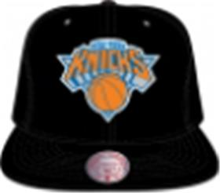 | Mitchell Ness | Black | черный | 100% полиэстер |  | Унисекс | 2 |  |  |  |  |  |  |  |  |  |  |  |  |  | 2 | CN | ERR | КИТАЙ | 0.1 | 0.15 | 0.2 | 0.3 | 2,002.00 ₽ | 4,004.00 ₽
58-051-09 | 6HSSJS19078-TRABLCK Toronto Raptors NBA |  | Бейсболки | Бейсболка с прямым козырьком | Mitchell Ness | всесезон |  | Mitchell Ness | Black | черный | 100% полиэстер |  | Унисекс | 2 |  |  |  |  |  |  |  |  |  |  |  |  |  | 2 | CN | ERR | КИТАЙ | 0.1 | 0.15 | 0.2 | 0.3 | 2,002.00 ₽ | 4,004.00 ₽
58-052-09 | 6HSSJS19079-CBUBLCK Chicago Bulls NBA |  | Бейсболки | Бейсболка с прямым козырьком | Mitchell Ness | всесезон |  | Mitchell Ness | Black | черный | 100% полиэстер |  | Унисекс | 4 |  |  |  |  |  |  |  |  |  |  |  |  |  | 4 | CN | ERR | КИТАЙ | 0.1 | 0.15 | 0.4 | 0.6 | 2,002.00 ₽ | 8,008.00 ₽
58-053-09 | 6HSSJS19079-LALBLCK Los Angeles Lakers NBA |  | Бейсболки | Бейсболка с прямым козырьком | Mitchell Ness | всесезон |  | Mitchell Ness | Black | черный | 100% полиэстер |  | Унисекс | 4 |  |  |  |  |  |  |  |  |  |  |  |  |  | 4 | CN | ERR | КИТАЙ | 0.1 | 0.15 | 0.4 | 0.6 | 2,002.00 ₽ | 8,008.00 ₽
58-054-09 | 6HSSJS19079-NYKBLCK New York Knicks NBA |  | Бейсболки | Бейсболка с прямым козырьком | Mitchell Ness | всесезон |  | Mitchell Ness | Black | черный | 100% полиэстер |  | Унисекс | 2 |  |  |  |  |  |  |  |  |  |  |  |  |  | 2 | CN | ERR | КИТАЙ | 0.1 | 0.15 | 0.2 | 0.3 | 2,002.00 ₽ | 4,004.00 ₽
58-055-09 | 6HSSJS19079-UJABLCK Utah Jazz NBA |  | Бейсболки | Бейсболка с прямым козырьком | Mitchell Ness | всесезон |  | Mitchell Ness | Black | черный | 100% полиэстер |  | Унисекс | 2 |  |  |  |  |  |  |  |  |  |  |  |  |  | 2 | CN | ERR | КИТАЙ | 0.1 | 0.15 | 0.2 | 0.3 | 2,002.00 ₽ | 4,004.00 ₽
58-056-09 | 6HSSJS19099-BCEBLCK Boston Celtics NBA |  | Бейсболки | Бейсболка с прямым козырьком | Mitchell Ness | всесезон |  | Mitchell Ness | Black | черный | 100% полиэстер |  | Унисекс | 2 |  |  |  |  |  |  |  |  |  |  |  |  |  | 2 | CN | ERR | КИТАЙ | 0.1 | 0.15 | 0.2 | 0.3 | 2,002.00 ₽ | 4,004.00 ₽
58-057-09 | 6HSSJS19099-CBUBLCK Chicago Bulls NBA |  | Бейсболки | Бейсболка с прямым козырьком | Mitchell Ness | всесезон |  | Mitchell Ness | Black | черный | 100% полиэстер |  | Унисекс | 2 |  |  |  |  |  |  |  |  |  |  |  |  |  | 2 | CN | ERR | КИТАЙ | 0.1 | 0.15 | 0.2 | 0.3 | 2,002.00 ₽ | 4,004.00 ₽
58-058-09 | 6HSSJS19099-LALBLCK Los Angeles Lakers NBA |  | Бейсболки | Бейсболка с прямым козырьком | Mitchell Ness | всесезон |  | Mitchell Ness | Black | черный | 100% полиэстер |  | Унисекс | 2 |  |  |  |  |  |  |  |  |  |  |  |  |  | 2 | CN | ERR | КИТАЙ | 0.1 | 0.15 | 0.2 | 0.3 | 2,002.00 ₽ | 4,004.00 ₽
58-059-09 | 6HSSJS19207-LALBKPR Los Angeles Lakers NBA |  | Бейсболки | Бейсболка с прямым козырьком | Mitchell Ness | всесезон |  | Mitchell Ness | Black Purple | черный / фиолетовый | 100% полиэстер |  | Унисекс | 2 |  |  |  |  |  |  |  |  |  |  |  |  |  | 2 | CN | ERR | КИТАЙ | 0.1 | 0.15 | 0.2 | 0.3 | 1,911.00 ₽ | 3,822.00 ₽
58-060-11 | 6HSSJS19235-BCEKYGN Boston Celtics NBA |  | Бейсболки | Бейсболка | Mitchell Ness | всесезон |  | Mitchell Ness | Kelly Green | зеленый | 87% акрил - 10% шерсть - 3% спандекс |  | Унисекс | 2 |  |  |  |  |  |  |  |  |  |  |  |  |  | 2 | BD | ERR | БАНГЛАДЕШ | 0.1 | 0.15 | 0.2 | 0.3 | 1,911.00 ₽ | 3,822.00 ₽
58-061-80 | 6HSSJS19235-BNEGREY Brooklyn Nets NBA |  | Бейсболки | Бейсболка | Mitchell Ness | всесезон |  | Mitchell Ness | Grey | серый | 87% акрил - 10% шерсть - 3% спандекс |  | Унисекс | 2 |  |  |  |  |  |  |  |  |  |  |  |  |  | 2 | BD | ERR | БАНГЛАДЕШ | 0.1 | 0.15 | 0.2 | 0.3 | 1,911.00 ₽ | 3,822.00 ₽
58-062-18 | 6HSSJS19235-CBURED1 Chicago Bulls NBA |  | Бейсболки | Бейсболка | Mitchell Ness | всесезон |  | Mitchell Ness | Red | красный | 87% акрил - 10% шерсть - 3% спандекс |  | Унисекс | 2 |  |  |  |  |  |  |  |  |  |  |  |  |  | 2 | BD | ERR | БАНГЛАДЕШ | 0.1 | 0.15 | 0.2 | 0.3 | 1,911.00 ₽ | 3,822.00 ₽
58-063-18 | 6HSSJS19235-TRARED1 Toronto Raptors NBA |  | Бейсболки | Бейсболка | Mitchell Ness | всесезон |  | Mitchell Ness | Red | красный | 87% акрил - 10% шерсть - 3% спандекс |  | Унисекс | 2 |  |  |  |  |  |  |  |  |  |  |  |  |  | 2 | BD | ERR | БАНГЛАДЕШ | 0.1 | 0.15 | 0.2 | 0.3 | 1,911.00 ₽ | 3,822.00 ₽
58-064-01 | 6HSSJS19259-CHOTEAL Charlotte Hornets NBA |  | Бейсболки | Бейсболка | Mitchell Ness | всесезон |  | Mitchell Ness | Teal | бирюзовый | 87% акрил - 10% шерсть - 3% спандекс |  | Унисекс | 2 |  |  |  |  |  |  |  |  |  |  |  |  |  | 2 | BD | ERR | БАНГЛАДЕШ | 0.1 | 0.15 | 0.2 | 0.3 | 1,911.00 ₽ | 3,822.00 ₽
58-065-20 | 6HSSJS19259-LALYELL Los Angeles Lakers NBA |  | Бейсболки | Бейсболка | Mitchell Ness | всесезон |  | Mitchell Ness | Yellow | желтый | 87% акрил - 10% шерсть - 3% спандекс |  | Унисекс | 2 |  |  |  |  |  |  |  |  |  |  |  |  |  | 2 | BD | ERR | БАНГЛАДЕШ | 0.1 | 0.15 | 0.2 | 0.3 | 1,911.00 ₽ | 3,822.00 ₽
58-066-41 | 6HSSJS19259-UJAPURP Utah Jazz NBA |  | Бейсболки | Бейсболка | Mitchell Ness | всесезон |  | Mitchell Ness | Purple | фиолетовый | 87% акрил - 10% шерсть - 3% спандекс |  | Унисекс | 2 |  |  |  |  |  |  |  |  |  |  |  |  |  | 2 | BD | ERR | БАНГЛАДЕШ | 0.1 | 0.15 | 0.2 | 0.3 | 1,911.00 ₽ | 3,822.00 ₽
58-067-11 | 6HSSMM18842-BCEGREN Boston Celtics NBA |  | Бейсболки | Бейсболка с прямым козырьком | Mitchell Ness | всесезон |  | Mitchell Ness | Green | зеленый | 80% акрил - 20% шерсть |  | Унисекс | 2 |  |  |  |  |  |  |  |  |  |  |  |  |  | 2 | BD | ERR | БАНГЛАДЕШ | 0.1 | 0.15 | 0.2 | 0.3 | 2,093.00 ₽ | 4,186.00 ₽
58-068-09 | 6HSSMM18842-BNEBLCK Brooklyn Nets NBA |  | Бейсболки | Бейсболка с прямым козырьком | Mitchell Ness | всесезон |  | Mitchell Ness | Black | черный | 80% акрил - 20% шерсть |  | Унисекс | 2 |  |  |  |  |  |  |  |  |  |  |  |  |  | 2 | BD | ERR | БАНГЛАДЕШ | 0.1 | 0.15 | 0.2 | 0.3 | 2,093.00 ₽ | 4,186.00 ₽
58-069-01 | 6HSSMM18842-CHOTEAL Charlotte Hornets NBA |  | Бейсболки | Бейсболка с прямым козырьком | Mitchell Ness | всесезон |  | Mitchell Ness | Teal | бирюзовый | 80% акрил - 20% шерсть |  | Унисекс | 2 |  |  |  |  |  |  |  |  |  |  |  |  |  | 2 | BD | ERR | БАНГЛАДЕШ | 0.1 | 0.15 | 0.2 | 0.3 | 2,093.00 ₽ | 4,186.00 ₽
58-070-18 | 6HSSMM18842-CBURED1 Chicago Bulls NBA |  | Бейсболки | Бейсболка с прямым козырьком | Mitchell Ness | всесезон |  | Mitchell Ness | Red | красный | 80% акрил - 20% шерсть |  | Унисекс | 2 |  |  |  |  |  |  |  |  |  |  |  |  |  | 2 | BD | ERR | БАНГЛАДЕШ | 0.1 | 0.15 | 0.2 | 0.3 | 2,093.00 ₽ | 4,186.00 ₽
58-071-18 | 6HSSMM18842-HRORED1 Houston Rockets NBA |  | Бейсболки | Бейсболка с прямым козырьком | Mitchell Ness | всесезон |  | Mitchell Ness | Red | красный | 80% акрил - 20% шерсть |  | Унисекс | 2 |  |  |  |  |  |  |  |  |  |  |  |  |  | 2 | BD | ERR | БАНГЛАДЕШ | 0.1 | 0.15 | 0.2 | 0.3 | 2,093.00 ₽ | 4,186.00 ₽
58-072-41 | 6HSSMM18842-LALPURP Los Angeles Lakers NBA |  | Бейсболки | Бейсболка с прямым козырьком | Mitchell Ness | всесезон |  | Mitchell Ness | Purple | фиолетовый | 80% акрил - 20% шерсть |  | Унисекс | 2 |  |  |  |  |  |  |  |  |  |  |  |  |  | 2 | BD | ERR | БАНГЛАДЕШ | 0.1 | 0.15 | 0.2 | 0.3 | 2,093.00 ₽ | 4,186.00 ₽
58-073-09 | 6HSSMM18842-TRABLCK Toronto Raptors NBA |  | Бейсболки | Бейсболка с прямым козырьком | Mitchell Ness | всесезон |  | Mitchell Ness | Black | черный | 80% акрил - 20% шерсть |  | Унисекс | 2 |  |  |  |  |  |  |  |  |  |  |  |  |  | 2 | BD | ERR | БАНГЛАДЕШ | 0.1 | 0.15 | 0.2 | 0.3 | 2,093.00 ₽ | 4,186.00 ₽
58-074-10 | 6HSSMM19224-CBUBKGY Chicago Bulls NBA |  | Бейсболки | Бейсболка с прямым козырьком | Mitchell Ness | всесезон |  | Mitchell Ness | Black / Grey | черный / серый | 80% акрил - 20% шерсть |  | Унисекс | 2 |  |  |  |  |  |  |  |  |  |  |  |  |  | 2 | BD | ERR | БАНГЛАДЕШ | 0.1 | 0.15 | 0.2 | 0.3 | 2,184.00 ₽ | 4,368.00 ₽
58-075-17 | 6HSSMM19224-CBUWHIT Chicago Bulls NBA |  | Бейсболки | Бейсболка с прямым козырьком | Mitchell Ness | всесезон |  | Mitchell Ness | White | белый | 80% акрил - 20% шерсть |  | Унисекс | 2 |  |  |  |  |  |  |  |  |  |  |  |  |  | 2 | BD | ERR | БАНГЛАДЕШ | 0.1 | 0.15 | 0.2 | 0.3 | 2,184.00 ₽ | 4,368.00 ₽
58-076-10 | 6HSSMM19225-CBUBKGY Chicago Bulls NBA |  | Бейсболки | Бейсболка с прямым козырьком | Mitchell Ness | всесезон |  | Mitchell Ness | Black / Grey | черный / серый | 80% акрил - 20% шерсть |  | Унисекс | 2 |  |  |  |  |  |  |  |  |  |  |  |  |  | 2 | BD | ERR | БАНГЛАДЕШ | 0.1 | 0.15 | 0.2 | 0.3 | 2,184.00 ₽ | 4,368.00 ₽
58-077-09 | 6HSSMM19227-CBUBLCK Chicago Bulls NBA |  | Бейсболки | Бейсболка с прямым козырьком | Mitchell Ness | всесезон |  | Mitchell Ness | Black | черный | 80% акрил - 20% шерсть |  | Унисекс | 2 |  |  |  |  |  |  |  |  |  |  |  |  |  | 2 | BD | ERR | БАНГЛАДЕШ | 0.1 | 0.15 | 0.2 | 0.3 | 2,184.00 ₽ | 4,368.00 ₽
58-078-01 | 6HSSMM19357-DPITEAL Detroit Pistons NBA |  | Бейсболки | Бейсболка | Mitchell Ness | всесезон |  | Mitchell Ness | Teal | бирюзовый | 87% акрил - 10% шерсть - 3% спандекс |  | Унисекс | 2 |  |  |  |  |  |  |  |  |  |  |  |  |  | 2 | BD | ERR | БАНГЛАДЕШ | 0.1 | 0.15 | 0.2 | 0.3 | 1,820.00 ₽ | 3,640.00 ₽
58-079-11 | 6HSSMM19361-BCEKYGN Boston Celtics NBA |  | Бейсболки | Бейсболка | Mitchell Ness | всесезон |  | Mitchell Ness | Kelly Green | зеленый | 87% акрил - 10% шерсть - 3% спандекс |  | Унисекс | 2 |  |  |  |  |  |  |  |  |  |  |  |  |  | 2 | BD | ERR | БАНГЛАДЕШ | 0.1 | 0.15 | 0.2 | 0.3 | 1,911.00 ₽ | 3,822.00 ₽
58-080-09 | 6HSSMM19361-BNEBLCK Brooklyn Nets NBA |  | Бейсболки | Бейсболка | Mitchell Ness | всесезон |  | Mitchell Ness | Black | черный | 87% акрил - 10% шерсть - 3% спандекс |  | Унисекс | 2 |  |  |  |  |  |  |  |  |  |  |  |  |  | 2 | BD | ERR | БАНГЛАДЕШ | 0.1 | 0.15 | 0.2 | 0.3 | 1,911.00 ₽ | 3,822.00 ₽
58-081-01 | 6HSSMM19361-CHOTEAL Charlotte Hornets NBA |  | Бейсболки | Бейсболка | Mitchell Ness | всесезон |  | Mitchell Ness | Teal | бирюзовый | 87% акрил - 10% шерсть - 3% спандекс |  | Унисекс | 2 |  |  |  |  |  |  |  |  |  |  |  |  |  | 2 | BD | ERR | БАНГЛАДЕШ | 0.1 | 0.15 | 0.2 | 0.3 | 1,911.00 ₽ | 3,822.00 ₽
58-082-18 | 6HSSMM19361-CBURED1 Chicago Bulls NBA |  | Бейсболки | Бейсболка | Mitchell Ness | всесезон |  | Mitchell Ness | Red | красный | 87% акрил - 10% шерсть - 3% спандекс |  | Унисекс | 2 |  |  |  |  |  |  |  |  |  |  |  |  |  | 2 | BD | ERR | БАНГЛАДЕШ | 0.1 | 0.15 | 0.2 | 0.3 | 1,911.00 ₽ | 3,822.00 ₽
58-083-12 | 6HSSMM19361-CCAMARO Cleveland Cavaliers NBA |  | Бейсболки | Бейсболка | Mitchell Ness | всесезон |  | Mitchell Ness | Maroon | бордовый | 87% акрил - 10% шерсть - 3% спандекс |  | Унисекс | 2 |  |  |  |  |  |  |  |  |  |  |  |  |  | 2 | BD | ERR | БАНГЛАДЕШ | 0.1 | 0.15 | 0.2 | 0.3 | 1,911.00 ₽ | 3,822.00 ₽
58-084-41 | 6HSSMM19361-LALPURP Los Angeles Lakers NBA |  | Бейсболки | Бейсболка | Mitchell Ness | всесезон |  | Mitchell Ness | Purple | фиолетовый | 87% акрил - 10% шерсть - 3% спандекс |  | Унисекс | 2 |  |  |  |  |  |  |  |  |  |  |  |  |  | 2 | BD | ERR | БАНГЛАДЕШ | 0.1 | 0.15 | 0.2 | 0.3 | 1,911.00 ₽ | 3,822.00 ₽
58-085-16 | 6HSSMM19361-MTINAVY Minnesota Timberwolves NBA |  | Бейсболки | Бейсболка | Mitchell Ness | всесезон |  | Mitchell Ness | Navy | темно-синий | 87% акрил - 10% шерсть - 3% спандекс |  | Унисекс | 2 |  |  |  |  |  |  |  |  |  |  |  |  |  | 2 | BD | ERR | БАНГЛАДЕШ | 0.1 | 0.15 | 0.2 | 0.3 | 1,911.00 ₽ | 3,822.00 ₽
58-086-09 | 6HSSMM19361-SASBLCK San Antonio Spurs NBA |  | Бейсболки | Бейсболка | Mitchell Ness | всесезон |  | Mitchell Ness | Black | черный | 87% акрил - 10% шерсть - 3% спандекс |  | Унисекс | 2 |  |  |  |  |  |  |  |  |  |  |  |  |  | 2 | BD | ERR | БАНГЛАДЕШ | 0.1 | 0.15 | 0.2 | 0.3 | 1,911.00 ₽ | 3,822.00 ₽
58-087-09 | 6HSSMM19361-TRABLCK Toronto Raptors NBA |  | Бейсболки | Бейсболка | Mitchell Ness | всесезон |  | Mitchell Ness | Black | черный | 87% акрил - 10% шерсть - 3% спандекс |  | Унисекс | 2 |  |  |  |  |  |  |  |  |  |  |  |  |  | 2 | BD | ERR | БАНГЛАДЕШ | 0.1 | 0.15 | 0.2 | 0.3 | 1,911.00 ₽ | 3,822.00 ₽
58-088-02 | 6HSSMM19362-CHOPRTL Charlotte Hornets NBA |  | Бейсболки | Бейсболка | Mitchell Ness | всесезон |  | Mitchell Ness | Purple / Teal | фиолетовый / бирюзовый | 87% акрил - 10% шерсть - 3% спандекс |  | Унисекс | 2 |  |  |  |  |  |  |  |  |  |  |  |  |  | 2 | BD | ERR | БАНГЛАДЕШ | 0.1 | 0.15 | 0.2 | 0.3 | 1,911.00 ₽ | 3,822.00 ₽
58-089-72 | 6HSSMM19362-TRABKRD Toronto Raptors NBA |  | Бейсболки | Бейсболка | Mitchell Ness | всесезон |  | Mitchell Ness | Black / Red | черный / красный | 87% акрил - 10% шерсть - 3% спандекс |  | Унисекс | 2 |  |  |  |  |  |  |  |  |  |  |  |  |  | 2 | BD | ERR | БАНГЛАДЕШ | 0.1 | 0.15 | 0.2 | 0.3 | 1,911.00 ₽ | 3,822.00 ₽
58-090-01 | 6HSSMM19363-BCEGYHT Boston Celtics NBA |  | Бейсболки | Бейсболка | Mitchell Ness | всесезон |  | Mitchell Ness | Grey Heather | светло-серый | 87% акрил - 10% шерсть - 3% спандекс |  | Унисекс | 2 |  |  |  |  |  |  |  |  |  |  |  |  |  | 2 | BD | ERR | БАНГЛАДЕШ | 0.1 | 0.15 | 0.2 | 0.3 | 2,002.00 ₽ | 4,004.00 ₽
58-091-01 | 6HSSMM19363-BNEGYHT Brooklyn Nets NBA |  | Бейсболки | Бейсболка | Mitchell Ness | всесезон |  | Mitchell Ness | Grey Heather | светло-серый | 87% акрил - 10% шерсть - 3% спандекс |  | Унисекс | 2 |  |  |  |  |  |  |  |  |  |  |  |  |  | 2 | BD | ERR | БАНГЛАДЕШ | 0.1 | 0.15 | 0.2 | 0.3 | 2,002.00 ₽ | 4,004.00 ₽
58-092-01 | 6HSSMM19363-CBUGYHT Chicago Bulls NBA |  | Бейсболки | Бейсболка | Mitchell Ness | всесезон |  | Mitchell Ness | Grey Heather | светло-серый | 87% акрил - 10% шерсть - 3% спандекс |  | Унисекс | 2 |  |  |  |  |  |  |  |  |  |  |  |  |  | 2 | BD | ERR | БАНГЛАДЕШ | 0.1 | 0.15 | 0.2 | 0.3 | 2,002.00 ₽ | 4,004.00 ₽
58-093-01 | 6HSSMM19363-LALGYHT Los Angeles Lakers NBA |  | Бейсболки | Бейсболка | Mitchell Ness | всесезон |  | Mitchell Ness | Grey Heather | светло-серый | 87% акрил - 10% шерсть - 3% спандекс |  | Унисекс | 2 |  |  |  |  |  |  |  |  |  |  |  |  |  | 2 | BD | ERR | БАНГЛАДЕШ | 0.1 | 0.15 | 0.2 | 0.3 | 2,002.00 ₽ | 4,004.00 ₽
58-094-01 | 6HSSMM19363-TRAGYHT Toronto Raptors NBA |  | Бейсболки | Бейсболка | Mitchell Ness | всесезон |  | Mitchell Ness | Grey Heather | светло-серый | 87% акрил - 10% шерсть - 3% спандекс |  | Унисекс | 2 |  |  |  |  |  |  |  |  |  |  |  |  |  | 2 | BD | ERR | БАНГЛАДЕШ | 0.1 | 0.15 | 0.2 | 0.3 | 2,002.00 ₽ | 4,004.00 ₽
58-095-09 | 6HSSMM19364-CBUBLCK Chicago Bulls NBA |  | Бейсболки | Бейсболка | Mitchell Ness | всесезон |  | Mitchell Ness | Black | черный | 87% акрил - 10% шерсть - 3% спандекс |  | Унисекс | 2 |  |  |  |  |  |  |  |  |  |  |  |  |  | 2 | BD | ERR | БАНГЛАДЕШ | 0.1 | 0.15 | 0.2 | 0.3 | 1,820.00 ₽ | 3,640.00 ₽
58-096-09 | 6HSSMM19364-LALBLCK Los Angeles Lakers NBA |  | Бейсболки | Бейсболка | Mitchell Ness | всесезон |  | Mitchell Ness | Black | черный | 87% акрил - 10% шерсть - 3% спандекс |  | Унисекс | 2 |  |  |  |  |  |  |  |  |  |  |  |  |  | 2 | BD | ERR | БАНГЛАДЕШ | 0.1 | 0.15 | 0.2 | 0.3 | 2,093.00 ₽ | 4,186.00 ₽
58-097-09 | 6HSSMM19483-CBUBLCK Chicago Bulls NBA |  | Бейсболки | Бейсболка с прямым козырьком | Mitchell Ness | всесезон |  | Mitchell Ness | Black | черный | 100% полиэстер |  | Унисекс | 2 |  |  |  |  |  |  |  |  |  |  |  |  |  | 2 | CN | ERR | КИТАЙ | 0.1 | 0.15 | 0.2 | 0.3 | 1,911.00 ₽ | 3,822.00 ₽
58-098-80 | 6HSSMM19487-CBUGREY Chicago Bulls NBA |  | Бейсболки | Бейсболка | Mitchell Ness | всесезон |  | Mitchell Ness | Grey | серый | 87% акрил - 10% шерсть - 3% спандекс |  | Унисекс | 2 |  |  |  |  |  |  |  |  |  |  |  |  |  | 2 | BD | ERR | БАНГЛАДЕШ | 0.1 | 0.15 | 0.2 | 0.3 | 2,093.00 ₽ | 4,186.00 ₽
58-099-80 | 6HSSMM19487-CHOGREY Charlotte Hornets NBA |  | Бейсболки | Бейсболка | Mitchell Ness | всесезон |  | Mitchell Ness | Grey | серый | 87% акрил - 10% шерсть - 3% спандекс |  | Унисекс | 2 |  |  |  |  |  |  |  |  |  |  |  |  |  | 2 | BD | ERR | БАНГЛАДЕШ | 0.1 | 0.15 | 0.2 | 0.3 | 2,093.00 ₽ | 4,186.00 ₽
58-100-80 | 6HSSMM19487-LALGREY Los Angeles Lakers NBA |  | Бейсболки | Бейсболка | Mitchell Ness | всесезон |  | Mitchell Ness | Grey | серый | 87% акрил - 10% шерсть - 3% спандекс |  | Унисекс | 2 |  |  |  |  |  |  |  |  |  |  |  |  |  | 2 | BD | ERR | БАНГЛАДЕШ | 0.1 | 0.15 | 0.2 | 0.3 | 2,093.00 ₽ | 4,186.00 ₽
58-101-09 | 6HSSMM19489-CBUBLCK Chicago Bulls NBA |  | Бейсболки | Бейсболка с прямым козырьком | Mitchell Ness | всесезон |  | Mitchell Ness | Black | черный | 100% полиэстер |  | Унисекс | 2 |  |  |  |  |  |  |  |  |  |  |  |  |  | 2 | CN | ERR | КИТАЙ | 0.1 | 0.15 | 0.2 | 0.3 | 1,911.00 ₽ | 3,822.00 ₽
58-102-09 | 6HSSMM19489-LALBLCK Los Angeles Lakers NBA |  | Бейсболки | Бейсболка с прямым козырьком | Mitchell Ness | всесезон |  | Mitchell Ness | Black | черный | 100% полиэстер |  | Унисекс | 2 |  |  |  |  |  |  |  |  |  |  |  |  |  | 2 | CN | ERR | КИТАЙ | 0.1 | 0.15 | 0.2 | 0.3 | 1,911.00 ₽ | 3,822.00 ₽
58-103-11 | 6HSSMM19490-BCEKYGN Boston Celtics NBA |  | Бейсболки | Бейсболка с прямым козырьком | Mitchell Ness | всесезон |  | Mitchell Ness | Kelly Green | зеленый | 80% акрил - 20% шерсть |  | Унисекс | 2 |  |  |  |  |  |  |  |  |  |  |  |  |  | 2 | CN | ERR | КИТАЙ | 0.1 | 0.15 | 0.2 | 0.3 | 2,093.00 ₽ | 4,186.00 ₽
58-104-18 | 6HSSMM19490-CBURED1 Chicago Bulls NBA |  | Бейсболки | Бейсболка с прямым козырьком | Mitchell Ness | всесезон |  | Mitchell Ness | Red | красный | 80% акрил - 20% шерсть |  | Унисекс | 2 |  |  |  |  |  |  |  |  |  |  |  |  |  | 2 | CN | ERR | КИТАЙ | 0.1 | 0.15 | 0.2 | 0.3 | 2,093.00 ₽ | 4,186.00 ₽
58-105-00 | 6HSSMM19493-BCEGNGY Boston Celtics NBA |  | Бейсболки | Бейсболка | Mitchell Ness | всесезон |  | Mitchell Ness | Green / Grey | зеленый / серый | 87% акрил - 10% шерсть - 3% спандекс |  | Унисекс | 2 |  |  |  |  |  |  |  |  |  |  |  |  |  | 2 | BD | ERR | БАНГЛАДЕШ | 0.1 | 0.15 | 0.2 | 0.3 | 2,093.00 ₽ | 4,186.00 ₽
58-106-10 | 6HSSMM19493-BNEBKGY Brooklyn Nets NBA |  | Бейсболки | Бейсболка | Mitchell Ness | всесезон |  | Mitchell Ness | Black / Grey | черный / серый | 87% акрил - 10% шерсть - 3% спандекс |  | Унисекс | 2 |  |  |  |  |  |  |  |  |  |  |  |  |  | 2 | BD | ERR | БАНГЛАДЕШ | 0.1 | 0.15 | 0.2 | 0.3 | 2,093.00 ₽ | 4,186.00 ₽
58-107-95 | 6HSSMM19493-CBURDGY Chicago Bulls NBA |  | Бейсболки | Бейсболка | Mitchell Ness | всесезон |  | Mitchell Ness | Red / Grey | красный / серый | 87% акрил - 10% шерсть - 3% спандекс |  | Унисекс | 2 |  |  |  |  |  |  |  |  |  |  |  |  |  | 2 | BD | ERR | БАНГЛАДЕШ | 0.1 | 0.15 | 0.2 | 0.3 | 2,093.00 ₽ | 4,186.00 ₽
58-108-10 | 6HSSMM19493-HROBKGY Houston Rockets NBA |  | Бейсболки | Бейсболка | Mitchell Ness | всесезон |  | Mitchell Ness | Black / Grey | черный / серый | 87% акрил - 10% шерсть - 3% спандекс |  | Унисекс | 2 |  |  |  |  |  |  |  |  |  |  |  |  |  | 2 | BD | ERR | БАНГЛАДЕШ | 0.1 | 0.15 | 0.2 | 0.3 | 2,093.00 ₽ | 4,186.00 ₽
58-109-41 | 6HSSMM19493-LALPRGY Los Angeles Lakers NBA |  | Бейсболки | Бейсболка | Mitchell Ness | всесезон |  | Mitchell Ness | Purple / Grey | фиолетовый / серый | 87% акрил - 10% шерсть - 3% спандекс |  | Унисекс | 2 |  |  |  |  |  |  |  |  |  |  |  |  |  | 2 | BD | ERR | БАНГЛАДЕШ | 0.1 | 0.15 | 0.2 | 0.3 | 2,093.00 ₽ | 4,186.00 ₽
58-110-10 | 6HSSMM19493-TRABKGY Toronto Raptors NBA |  | Бейсболки | Бейсболка | Mitchell Ness | всесезон |  | Mitchell Ness | Black / Grey | черный / серый | 87% акрил - 10% шерсть - 3% спандекс |  | Унисекс | 2 |  |  |  |  |  |  |  |  |  |  |  |  |  | 2 | BD | ERR | БАНГЛАДЕШ | 0.1 | 0.15 | 0.2 | 0.3 | 2,093.00 ₽ | 4,186.00 ₽
58-111-09 | 6HSSMM19505-CBUBLCK Chicago Bulls NBA |  | Бейсболки | Бейсболка с прямым козырьком | Mitchell Ness | всесезон |  | Mitchell Ness | Black | черный | 87% акрил - 10% шерсть - 3% спандекс |  | Унисекс | 2 |  |  |  |  |  |  |  |  |  |  |  |  |  | 2 | BD | ERR | БАНГЛАДЕШ | 0.1 | 0.15 | 0.2 | 0.3 | 2,184.00 ₽ | 4,368.00 ₽
58-112-09 | 6HSSMM19505-CBUBKGY Chicago Bulls NBA |  | Бейсболки | Бейсболка с прямым козырьком | Mitchell Ness | всесезон |  | Mitchell Ness | Black / Grey | черный | 87% акрил - 10% шерсть - 3% спандекс |  | Унисекс | 2 |  |  |  |  |  |  |  |  |  |  |  |  |  | 2 | BD | ERR | БАНГЛАДЕШ | 0.1 | 0.15 | 0.2 | 0.3 | 2,184.00 ₽ | 4,368.00 ₽
58-113-17 | 6HSSMM19505-CBUWHIT Chicago Bulls NBA |  | Бейсболки | Бейсболка с прямым козырьком | Mitchell Ness | всесезон |  | Mitchell Ness | White | белый | 87% акрил - 10% шерсть - 3% спандекс |  | Унисекс | 2 |  |  |  |  |  |  |  |  |  |  |  |  |  | 2 | BD | ERR | БАНГЛАДЕШ | 0.1 | 0.15 | 0.2 | 0.3 | 2,184.00 ₽ | 4,368.00 ₽
58-114-11 | 6HSSSH20054-BCEGREN Boston Celtics NBA |  | Бейсболки | Бейсболка с прямым козырьком | Mitchell Ness | всесезон |  | Mitchell Ness | Green | зеленый | 100% полиэстер |  | Унисекс | 2 |  |  |  |  |  |  |  |  |  |  |  |  |  | 2 | CN | ERR | КИТАЙ | 0.1 | 0.15 | 0.2 | 0.3 | 1,911.00 ₽ | 3,822.00 ₽
58-115-09 | 6HSSSH20054-CBUBLCK Chicago Bulls NBA |  | Бейсболки | Бейсболка с прямым козырьком | Mitchell Ness | всесезон |  | Mitchell Ness | Black | черный | 100% полиэстер |  | Унисекс | 2 |  |  |  |  |  |  |  |  |  |  |  |  |  | 2 | CN | ERR | КИТАЙ | 0.1 | 0.15 | 0.2 | 0.3 | 1,911.00 ₽ | 3,822.00 ₽
58-116-06 | 6HSSSH20054-LALBLUE Los Angeles Lakers NBA |  | Бейсболки | Бейсболка с прямым козырьком | Mitchell Ness | всесезон |  | Mitchell Ness | Blue | синий | 100% полиэстер |  | Унисекс | 2 |  |  |  |  |  |  |  |  |  |  |  |  |  | 2 | CN | ERR | КИТАЙ | 0.1 | 0.15 | 0.2 | 0.3 | 1,911.00 ₽ | 3,822.00 ₽
58-117-41 | 6HSSSH20054-LALPURP Los Angeles Lakers NBA |  | Бейсболки | Бейсболка с прямым козырьком | Mitchell Ness | всесезон |  | Mitchell Ness | Purple | фиолетовый | 100% полиэстер |  | Унисекс | 2 |  |  |  |  |  |  |  |  |  |  |  |  |  | 2 | CN | ERR | КИТАЙ | 0.1 | 0.15 | 0.2 | 0.3 | 1,911.00 ₽ | 3,822.00 ₽
58-118-09 | 6HSSSH20054-MTIBLCK Minnesota Timberwolves NBA |  | Бейсболки | Бейсболка с прямым козырьком | Mitchell Ness | всесезон |  | Mitchell Ness | Black | черный | 100% полиэстер |  | Унисекс | 2 |  |  |  |  |  |  |  |  |  |  |  |  |  | 2 | CN | ERR | КИТАЙ | 0.1 | 0.15 | 0.2 | 0.3 | 1,911.00 ₽ | 3,822.00 ₽
58-119-72 | CHICAGO BULLS BULLS BLACKCRN Chicago Bulls NBA |  | Бейсболки | Бейсболка с прямым козырьком | Mitchell Ness | всесезон |  | Mitchell Ness | Black Red | черный / красный | 100% шерсть |  | Унисекс | 2 |  |  |  |  |  |  |  |  |  |  |  |  |  | 2 | CN | ERR | КИТАЙ | 0.1 | 0.15 | 0.2 | 0.3 | 1,638.00 ₽ | 3,276.00 ₽
58-120-09 | Chicago Bulls NBA |  | Бейсболки | Бейсболка с прямым козырьком | Mitchell Ness | всесезон |  | Mitchell Ness | Black | черный | 100% шерсть |  | Унисекс | 2 |  |  |  |  |  |  |  |  |  |  |  |  |  | 2 | CN | ERR | КИТАЙ | 0.1 | 0.15 | 0.2 | 0.3 | 1,638.00 ₽ | 3,276.00 ₽
58-121-09 | BUCKFH21HW016-BCEBLCK Boston Celtics NBA |  | Панамы | Панама | Mitchell Ness | всесезон |  | Mitchell Ness | Black | черный | 100% хлопок |  | Унисекс |  |  |  |  | 1 |  |  |  | 1 |  |  |  |  |  | 2 | CN | ERR | КИТАЙ | 0.1 | 0.15 | 0.2 | 0.3 | 1,638.00 ₽ | 3,276.00 ₽
58-122-09 | BUCKFH21HW016-BNEBLCK Brooklyn Nets NBA |  | Панамы | Панама | Mitchell Ness | всесезон |  | Mitchell Ness | Black | черный | 100% хлопок |  | Унисекс |  |  |  |  | 1 |  |  |  | 1 |  |  |  |  |  | 2 | CN | ERR | КИТАЙ | 0.1 | 0.15 | 0.2 | 0.3 | 1,638.00 ₽ | 3,276.00 ₽
58-123-09 | BUCKFH21HW016-CBUBLCK Chicago Bulls NBA |  | Панамы | Панама | Mitchell Ness | всесезон |  | Mitchell Ness | Black | черный | 100% хлопок |  | Унисекс |  |  |  |  | 1 |  |  |  | 1 |  |  |  |  |  | 2 | CN | ERR | КИТАЙ | 0.1 | 0.15 | 0.2 | 0.3 | 1,638.00 ₽ | 3,276.00 ₽
58-124-09 | BUCKFH21HW016-LALBLCK Los Angeles Lakers NBA |  | Панамы | Панама | Mitchell Ness | всесезон |  | Mitchell Ness | Black | черный | 100% хлопок |  | Унисекс |  |  |  |  | 1 |  |  |  | 1 |  |  |  |  |  | 2 | CN | ERR | КИТАЙ | 0.1 | 0.15 | 0.2 | 0.3 | 1,638.00 ₽ | 3,276.00 ₽
58-125-09 | HBKB2994-BCEYYPPPBLCK Boston Celtics NBA |  | Панамы | Панама | Mitchell Ness | всесезон |  | Mitchell Ness | Black | черный | 100% полиэстер |  | Унисекс |  |  |  |  | 1 |  |  |  | 1 |  |  |  |  |  | 2 | CN | ERR | КИТАЙ | 0.1 | 0.15 | 0.2 | 0.3 | 2,184.00 ₽ | 4,368.00 ₽
58-126-09 | HBKB2994-CBUYYPPPBLCK Chicago Bulls NBA |  | Панамы | Панама | Mitchell Ness | всесезон |  | Mitchell Ness | Black | черный | 100% полиэстер |  | Унисекс |  |  |  |  | 2 |  |  |  | 3 |  |  |  |  |  | 5 | CN | ERR | КИТАЙ | 0.1 | 0.15 | 0.5 | 0.75 | 2,184.00 ₽ | 10,920.00 ₽
58-127-09 | HBKB2994-HROYYPPPBLCK Houston Rockets NBA |  | Панамы | Панама | Mitchell Ness | всесезон |  | Mitchell Ness | Black | черный | 100% полиэстер |  | Унисекс |  |  |  |  | 1 |  |  |  | 2 |  |  |  |  |  | 3 | CN | ERR | КИТАЙ | 0.1 | 0.15 | 0.3 | 0.45 | 2,184.00 ₽ | 6,552.00 ₽
58-128-09 | HBKB2994-LALYYPPPBLCK Los Angeles Lakers NBA |  | Панамы | Панама | Mitchell Ness | всесезон |  | Mitchell Ness | Black | черный | 100% полиэстер |  | Унисекс |  |  |  |  | 2 |  |  |  | 3 |  |  |  |  |  | 5 | CN | ERR | КИТАЙ | 0.1 | 0.15 | 0.5 | 0.75 | 2,184.00 ₽ | 10,920.00 ₽
58-129-00 | HHSS1101-BCEYYPPPCAMO Boston Celtics NBA |  | Бейсболки | Бейсболка с прямым козырьком | Mitchell Ness | всесезон |  | Mitchell Ness | Choco Camo | камуфляж / черный | 85% акрил - 15% шерсть |  | Унисекс | 2 |  |  |  |  |  |  |  |  |  |  |  |  |  | 2 | CN | ERR | КИТАЙ | 0.1 | 0.15 | 0.2 | 0.3 | 2,002.00 ₽ | 4,004.00 ₽
58-130-00 | HHSS1101-BNEYYPPPCAMO Brooklyn Nets NBA |  | Бейсболки | Бейсболка с прямым козырьком | Mitchell Ness | всесезон |  | Mitchell Ness | Choco Camo | камуфляж / черный | 85% акрил - 15% шерсть |  | Унисекс | 2 |  |  |  |  |  |  |  |  |  |  |  |  |  | 2 | CN | ERR | КИТАЙ | 0.1 | 0.15 | 0.2 | 0.3 | 2,002.00 ₽ | 4,004.00 ₽
58-131-00 | HHSS1101-CBUYYPPPCAMO Chicago Bulls NBA |  | Бейсболки | Бейсболка с прямым козырьком | Mitchell Ness | всесезон |  | Mitchell Ness | Choco Camo | камуфляж / черный | 85% акрил - 15% шерсть |  | Унисекс | 2 |  |  |  |  |  |  |  |  |  |  |  |  |  | 2 | CN | ERR | КИТАЙ | 0.1 | 0.15 | 0.2 | 0.3 | 2,002.00 ₽ | 4,004.00 ₽
58-132-00 | HHSS1101-LALYYPPPCAMO Los Angeles Lakers NBA |  | Бейсболки | Бейсболка с прямым козырьком | Mitchell Ness | всесезон |  | Mitchell Ness | Choco Camo | камуфляж / черный | 85% акрил - 15% шерсть |  | Унисекс | 2 |  |  |  |  |  |  |  |  |  |  |  |  |  | 2 | CN | ERR | КИТАЙ | 0.1 | 0.15 | 0.2 | 0.3 | 2,002.00 ₽ | 4,004.00 ₽
58-133-09 | HHSS1105-MNNYYPPPBLCK |  | Бейсболки | Бейсболка | Mitchell Ness | всесезон |  | Mitchell Ness | Black | черный | 87% акрил - 10% шерсть - 3% спандекс |  | Унисекс | 4 |  |  |  |  |  |  |  |  |  |  |  |  |  | 4 | BD | ERR | БАНГЛАДЕШ | 0.1 | 0.15 | 0.4 | 0.6 | 2,093.00 ₽ | 8,372.00 ₽
58-134-01 | HHSS1105-MNNYYPPPLTGY |  | Бейсболки | Бейсболка | Mitchell Ness | всесезон |  | Mitchell Ness | Light Grey | светло-серый | 87% акрил - 10% шерсть - 3% спандекс |  | Унисекс | 2 |  |  |  |  |  |  |  |  |  |  |  |  |  | 2 | CN | ERR | КИТАЙ | 0.1 | 0.15 | 0.2 | 0.3 | 2,002.00 ₽ | 4,004.00 ₽
58-135-16 | HHSS1105-MNNYYPPPNAVY |  | Бейсболки | Бейсболка | Mitchell Ness | всесезон |  | Mitchell Ness | Navy | темно-синий | 87% акрил - 10% шерсть - 3% спандекс |  | Унисекс | 2 |  |  |  |  |  |  |  |  |  |  |  |  |  | 2 | BD | ERR | БАНГЛАДЕШ | 0.1 | 0.15 | 0.2 | 0.3 | 2,093.00 ₽ | 4,186.00 ₽
58-136-12 | HHSS1210-CBUYYPPPMARO Chicago Bulls NBA |  | Бейсболки | Бейсболка с прямым козырьком | Mitchell Ness | всесезон |  | Mitchell Ness | Maroon | бордовый | 100% полиэстер |  | Унисекс | 2 |  |  |  |  |  |  |  |  |  |  |  |  |  | 2 | BD | ERR | БАНГЛАДЕШ | 0.1 | 0.15 | 0.2 | 0.3 | 1,820.00 ₽ | 3,640.00 ₽
58-137-09 | HHSS1210-NYSYYPPPBLCK New York Subliners COD |  | Бейсболки | Бейсболка с прямым козырьком | Mitchell Ness | всесезон |  | Mitchell Ness | Black | черный | 100% полиэстер |  | Унисекс | 2 |  |  |  |  |  |  |  |  |  |  |  |  |  | 2 | BD | ERR | БАНГЛАДЕШ | 0.1 | 0.15 | 0.2 | 0.3 | 1,820.00 ₽ | 3,640.00 ₽
58-138-09 | HHSS2976-BCEYYPPPBLCK Boston Celtics NBA |  | Бейсболки | Бейсболка с прямым козырьком | Mitchell Ness | всесезон |  | Mitchell Ness | Black | черный | 100% полиэстер |  | Унисекс | 2 |  |  |  |  |  |  |  |  |  |  |  |  |  | 2 | BD | ERR | БАНГЛАДЕШ | 0.1 | 0.15 | 0.2 | 0.3 | 2,002.00 ₽ | 4,004.00 ₽
58-139-09 | HHSS2976-CBUYYPPPBLCK Chicago Bulls NBA |  | Бейсболки | Бейсболка с прямым козырьком | Mitchell Ness | всесезон |  | Mitchell Ness | Black | черный | 100% полиэстер |  | Унисекс | 2 |  |  |  |  |  |  |  |  |  |  |  |  |  | 2 | BD | ERR | БАНГЛАДЕШ | 0.1 | 0.15 | 0.2 | 0.3 | 2,002.00 ₽ | 4,004.00 ₽
58-140-09 | HHSS2976-LALYYPPPBLCK Los Angeles Lakers NBA |  | Бейсболки | Бейсболка с прямым козырьком | Mitchell Ness | всесезон |  | Mitchell Ness | Black | черный | 100% полиэстер |  | Унисекс | 2 |  |  |  |  |  |  |  |  |  |  |  |  |  | 2 | BD | ERR | БАНГЛАДЕШ | 0.1 | 0.15 | 0.2 | 0.3 | 2,002.00 ₽ | 4,004.00 ₽
58-141-41 | HHSS2982-LALYYPPPPURP Los Angeles Lakers NBA |  | Бейсболки | Бейсболка с прямым козырьком | Mitchell Ness | всесезон |  | Mitchell Ness | Purple | фиолетовый | 100% полиэстер |  | Унисекс | 2 |  |  |  |  |  |  |  |  |  |  |  |  |  | 2 | BD | ERR | БАНГЛАДЕШ | 0.1 | 0.15 | 0.2 | 0.3 | 2,275.00 ₽ | 4,550.00 ₽
58-142-09 | HHSS2991-BNEYYPPPBLCK Brooklyn Nets NBA |  | Бейсболки | Бейсболка с прямым козырьком | Mitchell Ness | всесезон |  | Mitchell Ness | Black | черный | 100% полиэстер |  | Унисекс | 2 |  |  |  |  |  |  |  |  |  |  |  |  |  | 2 | BD | ERR | БАНГЛАДЕШ | 0.1 | 0.15 | 0.2 | 0.3 | 2,366.00 ₽ | 4,732.00 ₽
58-143-18 | HHSS2991-CBUYYPPPRED1 Chicago Bulls NBA |  | Бейсболки | Бейсболка с прямым козырьком | Mitchell Ness | всесезон |  | Mitchell Ness | Red | красный | 100% полиэстер |  | Унисекс | 2 |  |  |  |  |  |  |  |  |  |  |  |  |  | 2 | BD | ERR | БАНГЛАДЕШ | 0.1 | 0.15 | 0.2 | 0.3 | 2,366.00 ₽ | 4,732.00 ₽
58-144-06 | HHSS2991-GSWYYPPPBLUE Golden State Warriors NBA |  | Бейсболки | Бейсболка с прямым козырьком | Mitchell Ness | всесезон |  | Mitchell Ness | Blue | синий | 100% полиэстер |  | Унисекс | 2 |  |  |  |  |  |  |  |  |  |  |  |  |  | 2 | BD | ERR | БАНГЛАДЕШ | 0.1 | 0.15 | 0.2 | 0.3 | 2,366.00 ₽ | 4,732.00 ₽
58-145-09 | HHSS2991-HROYYPPPBLCK Houston Rockets NBA |  | Бейсболки | Бейсболка с прямым козырьком | Mitchell Ness | всесезон |  | Mitchell Ness | Black | черный | 100% полиэстер |  | Унисекс | 2 |  |  |  |  |  |  |  |  |  |  |  |  |  | 2 | BD | ERR | БАНГЛАДЕШ | 0.1 | 0.15 | 0.2 | 0.3 | 2,366.00 ₽ | 4,732.00 ₽
58-146-41 | HHSS2991-LALYYPPPPURP Los Angeles Lakers NBA |  | Бейсболки | Бейсболка с прямым козырьком | Mitchell Ness | всесезон |  | Mitchell Ness | Purple | фиолетовый | 100% полиэстер |  | Унисекс | 2 |  |  |  |  |  |  |  |  |  |  |  |  |  | 2 | BD | ERR | БАНГЛАДЕШ | 0.1 | 0.15 | 0.2 | 0.3 | 2,366.00 ₽ | 4,732.00 ₽
58-147-11 | HHSS3256-BCEYYPPPGREN Boston Celtics NBA |  | Бейсболки | Бейсболка с прямым козырьком | Mitchell Ness | всесезон |  | Mitchell Ness | Green | зеленый | 100% полиэстер |  | Унисекс | 2 |  |  |  |  |  |  |  |  |  |  |  |  |  | 2 | BD | ERR | БАНГЛАДЕШ | 0.1 | 0.15 | 0.2 | 0.3 | 1,911.00 ₽ | 3,822.00 ₽
58-148-09 | HHSS3256-BNEYYPPPBLCK Brooklyn Nets NBA |  | Бейсболки | Бейсболка с прямым козырьком | Mitchell Ness | всесезон |  | Mitchell Ness | Black | черный | 100% полиэстер |  | Унисекс | 2 |  |  |  |  |  |  |  |  |  |  |  |  |  | 2 | BD | ERR | БАНГЛАДЕШ | 0.1 | 0.15 | 0.2 | 0.3 | 1,911.00 ₽ | 3,822.00 ₽
58-149-18 | HHSS3256-CBUYYPPPRED1 Chicago Bulls NBA |  | Бейсболки | Бейсболка с прямым козырьком | Mitchell Ness | всесезон |  | Mitchell Ness | Red | красный | 100% полиэстер |  | Унисекс | 2 |  |  |  |  |  |  |  |  |  |  |  |  |  | 2 | BD | ERR | БАНГЛАДЕШ | 0.1 | 0.15 | 0.2 | 0.3 | 1,911.00 ₽ | 3,822.00 ₽
58-150-12 | HHSS3256-CCAYYPPPMARO Cleveland Cavaliers NBA |  | Бейсболки | Бейсболка с прямым козырьком | Mitchell Ness | всесезон |  | Mitchell Ness | Maroon | бордовый | 100% полиэстер |  | Унисекс | 2 |  |  |  |  |  |  |  |  |  |  |  |  |  | 2 | BD | ERR | БАНГЛАДЕШ | 0.1 | 0.15 | 0.2 | 0.3 | 1,911.00 ₽ | 3,822.00 ₽
58-151-41 | HHSS3256-LALYYPPPPURP Los Angeles Lakers NBA |  | Бейсболки | Бейсболка с прямым козырьком | Mitchell Ness | всесезон |  | Mitchell Ness | Purple | фиолетовый | 100% полиэстер |  | Унисекс | 2 |  |  |  |  |  |  |  |  |  |  |  |  |  | 2 | BD | ERR | БАНГЛАДЕШ | 0.1 | 0.15 | 0.2 | 0.3 | 1,911.00 ₽ | 3,822.00 ₽
58-152-09 | HHSS3256-TRAYYPPPBLCK Toronto Raptors NBA |  | Бейсболки | Бейсболка с прямым козырьком | Mitchell Ness | всесезон |  | Mitchell Ness | Black | черный | 100% полиэстер |  | Унисекс | 2 |  |  |  |  |  |  |  |  |  |  |  |  |  | 2 | BD | ERR | БАНГЛАДЕШ | 0.1 | 0.15 | 0.2 | 0.3 | 1,911.00 ₽ | 3,822.00 ₽
58-153-11 | HHSS3257-BCEYYPPPGREN Boston Celtics NBA |  | Бейсболки | Бейсболка | Mitchell Ness | всесезон |  | Mitchell Ness | Green | зеленый | 100% полиэстер |  | Унисекс | 2 |  |  |  |  |  |  |  |  |  |  |  |  |  | 2 | BD | ERR | БАНГЛАДЕШ | 0.1 | 0.15 | 0.2 | 0.3 | 2,002.00 ₽ | 4,004.00 ₽
58-154-09 | HHSS3257-BNEYYPPPBLCK Brooklyn Nets NBA |  | Бейсболки | Бейсболка | Mitchell Ness | всесезон |  | Mitchell Ness | Black | черный | 100% полиэстер |  | Унисекс | 2 |  |  |  |  |  |  |  |  |  |  |  |  |  | 2 | BD | ERR | БАНГЛАДЕШ | 0.1 | 0.15 | 0.2 | 0.3 | 2,002.00 ₽ | 4,004.00 ₽
58-155-18 | HHSS3257-CBUYYPPPRED1 Chicago Bulls NBA |  | Бейсболки | Бейсболка | Mitchell Ness | всесезон |  | Mitchell Ness | Red | красный | 100% полиэстер |  | Унисекс | 2 |  |  |  |  |  |  |  |  |  |  |  |  |  | 2 | BD | ERR | БАНГЛАДЕШ | 0.1 | 0.15 | 0.2 | 0.3 | 2,002.00 ₽ | 4,004.00 ₽
58-156-12 | HHSS3257-CCAYYPPPMARO Cleveland Cavaliers NBA |  | Бейсболки | Бейсболка | Mitchell Ness | всесезон |  | Mitchell Ness | Maroon | бордовый | 100% полиэстер |  | Унисекс | 2 |  |  |  |  |  |  |  |  |  |  |  |  |  | 2 | BD | ERR | БАНГЛАДЕШ | 0.1 | 0.15 | 0.2 | 0.3 | 2,002.00 ₽ | 4,004.00 ₽
58-157-06 | HHSS3257-GSWYYPPPBLUE Golden State Warriors NBA |  | Бейсболки | Бейсболка | Mitchell Ness | всесезон |  | Mitchell Ness | Blue | синий | 100% полиэстер |  | Унисекс | 2 |  |  |  |  |  |  |  |  |  |  |  |  |  | 2 | BD | ERR | БАНГЛАДЕШ | 0.1 | 0.15 | 0.2 | 0.3 | 2,002.00 ₽ | 4,004.00 ₽
58-158-41 | HHSS3257-LALYYPPPPURP Los Angeles Lakers NBA |  | Бейсболки | Бейсболка | Mitchell Ness | всесезон |  | Mitchell Ness | Purple | фиолетовый | 100% полиэстер |  | Унисекс | 2 |  |  |  |  |  |  |  |  |  |  |  |  |  | 2 | BD | ERR | БАНГЛАДЕШ | 0.1 | 0.15 | 0.2 | 0.3 | 2,002.00 ₽ | 4,004.00 ₽
58-159-09 | HHSS3257-TRAYYPPPBLCK Toronto Raptors NBA |  | Бейсболки | Бейсболка | Mitchell Ness | всесезон |  | Mitchell Ness | Black | черный | 100% полиэстер |  | Унисекс | 2 |  |  |  |  |  |  |  |  |  |  |  |  |  | 2 | BD | ERR | БАНГЛАДЕШ | 0.1 | 0.15 | 0.2 | 0.3 | 2,002.00 ₽ | 4,004.00 ₽
58-160-01 | HHSS3260-CHOYYPPPTEAL Charlotte Hornets NBA |  | Бейсболки | Бейсболка | Mitchell Ness | всесезон |  | Mitchell Ness | Teal | бирюзовый | 100% полиэстер |  | Унисекс | 2 |  |  |  |  |  |  |  |  |  |  |  |  |  | 2 | BD | ERR | БАНГЛАДЕШ | 0.1 | 0.15 | 0.2 | 0.3 | 2,002.00 ₽ | 4,004.00 ₽
58-161-09 | HHSS3387-MNNYYPPPBLCK |  | Бейсболки | Бейсболка с сеточкой | Mitchell Ness | всесезон |  | Mitchell Ness | Black | черный | 100% полиэстер |  | Унисекс | 4 |  |  |  |  |  |  |  |  |  |  |  |  |  | 4 | CN | ERR | КИТАЙ | 0.1 | 0.15 | 0.4 | 0.6 | 1,911.00 ₽ | 7,644.00 ₽
58-162-06 | HHSS3387-MNNYYPPPBLUE |  | Бейсболки | Бейсболка с сеточкой | Mitchell Ness | всесезон |  | Mitchell Ness | Blue | синий | 100% полиэстер |  | Унисекс | 2 |  |  |  |  |  |  |  |  |  |  |  |  |  | 2 | CN | ERR | КИТАЙ | 0.1 | 0.15 | 0.2 | 0.3 | 1,911.00 ₽ | 3,822.00 ₽
58-163-14 | HHSS3387-MNNYYPPPBROW |  | Бейсболки | Бейсболка с сеточкой | Mitchell Ness | всесезон |  | Mitchell Ness | Brown | коричневый | 100% полиэстер |  | Унисекс | 2 |  |  |  |  |  |  |  |  |  |  |  |  |  | 2 | CN | ERR | КИТАЙ | 0.1 | 0.15 | 0.2 | 0.3 | 1,911.00 ₽ | 3,822.00 ₽
58-164-01 | HHSS3387-MNNYYPPPGYHT |  | Бейсболки | Бейсболка с сеточкой | Mitchell Ness | всесезон |  | Mitchell Ness | Grey Heather | светло-серый | 100% полиэстер |  | Унисекс | 2 |  |  |  |  |  |  |  |  |  |  |  |  |  | 2 | CN | ERR | КИТАЙ | 0.1 | 0.15 | 0.2 | 0.3 | 1,911.00 ₽ | 3,822.00 ₽
58-165-11 | 6HSSSH21228-BCEKYGN Boston Celtics NBA |  | Бейсболки | Бейсболка с прямым козырьком | Mitchell Ness | всесезон |  | Mitchell Ness | KYGN | зеленый | 100% полиэстер |  | Унисекс | 2 |  |  |  |  |  |  |  |  |  |  |  |  |  | 2 | CN | ERR | КИТАЙ | 0.1 | 0.15 | 0.2 | 0.3 | 1,911.00 ₽ | 3,822.00 ₽
58-166-09 | 6HSSSH21228-BNEBLCK Brooklyn Nets NBA |  | Бейсболки | Бейсболка с прямым козырьком | Mitchell Ness | всесезон |  | Mitchell Ness | BLCK | черный | 100% полиэстер |  | Унисекс | 2 |  |  |  |  |  |  |  |  |  |  |  |  |  | 2 | CN | ERR | КИТАЙ | 0.1 | 0.15 | 0.2 | 0.3 | 1,911.00 ₽ | 3,822.00 ₽
58-167-18 | 6HSSSH21228-CBURED1 Chicago Bulls NBA |  | Бейсболки | Бейсболка с прямым козырьком | Mitchell Ness | всесезон |  | Mitchell Ness | RED1 | красный | 100% полиэстер |  | Унисекс | 2 |  |  |  |  |  |  |  |  |  |  |  |  |  | 2 | CN | ERR | КИТАЙ | 0.1 | 0.15 | 0.2 | 0.3 | 1,911.00 ₽ | 3,822.00 ₽
58-168-41 | 6HSSSH21228-LALPURP Los Angeles Lakers NBA |  | Бейсболки | Бейсболка с прямым козырьком | Mitchell Ness | всесезон |  | Mitchell Ness | PURP | фиолетовый | 100% полиэстер |  | Унисекс | 2 |  |  |  |  |  |  |  |  |  |  |  |  |  | 2 | CN | ERR | КИТАЙ | 0.1 | 0.15 | 0.2 | 0.3 | 1,911.00 ₽ | 3,822.00 ₽
58-169-09 | 6HSSINTL230-MNNBLCK |  | Бейсболки | Бейсболка | Mitchell Ness | всесезон |  | Mitchell Ness | Black / Black | черный | 87% акрил - 10% шерсть - 3% спандекс |  | Унисекс | 2 |  |  |  |  |  |  |  |  |  |  |  |  |  | 2 | BD | ERR | БАНГЛАДЕШ | 0.1 | 0.15 | 0.2 | 0.3 | 1,774.50 ₽ | 3,549.00 ₽
58-170-09 | 6HSSINTL230-MNNBKWH |  | Бейсболки | Бейсболка | Mitchell Ness | всесезон |  | Mitchell Ness | Black / White | черный | 87% акрил - 10% шерсть - 3% спандекс |  | Унисекс | 2 |  |  |  |  |  |  |  |  |  |  |  |  |  | 2 | BD | ERR | БАНГЛАДЕШ | 0.1 | 0.15 | 0.2 | 0.3 | 1,774.50 ₽ | 3,549.00 ₽
58-171-51 | 6HSSINTL230-MNNCHAR |  | Бейсболки | Бейсболка | Mitchell Ness | всесезон |  | Mitchell Ness | Charcoal | угольный | 87% акрил - 10% шерсть - 3% спандекс |  | Унисекс | 2 |  |  |  |  |  |  |  |  |  |  |  |  |  | 2 | BD | ERR | БАНГЛАДЕШ | 0.1 | 0.15 | 0.2 | 0.3 | 1,774.50 ₽ | 3,549.00 ₽
58-172-16 | 6HSRLINTL230-MNNNYWH |  | Бейсболки | Бейсболка | Mitchell Ness | всесезон |  | Mitchell Ness | Navy White | темно-синий | 87% акрил - 10% шерсть - 3% спандекс |  | Унисекс | 2 |  |  |  |  |  |  |  |  |  |  |  |  |  | 2 | BD | ERR | БАНГЛАДЕШ | 0.1 | 0.15 | 0.2 | 0.3 | 1,638.00 ₽ | 3,276.00 ₽

 |  |  |  |  |  |  |  |  |  |  |  |  |  |  |  |  |  |  |  |  |  |  |  |  |  |  |  | 393 |  |  |  |  |  | 39.3 | 58.95

